关系图
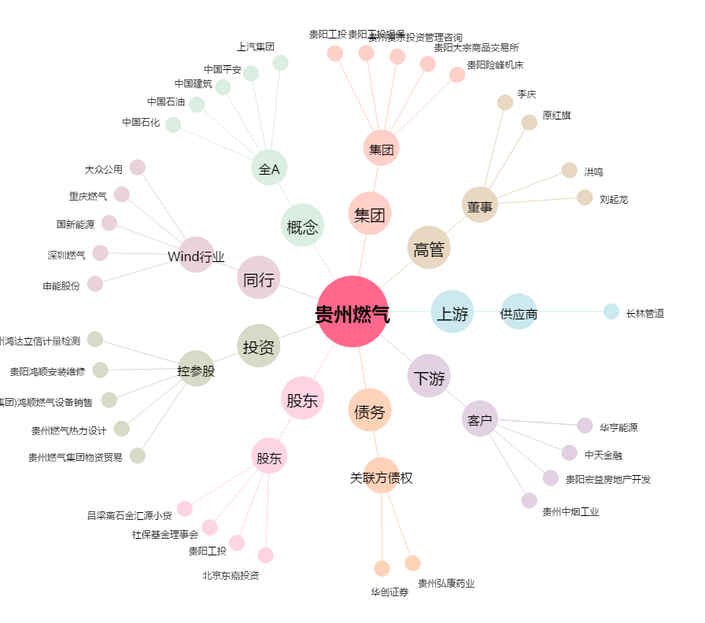
贵州燃气[600903.SH] - 关系概览图

